CNN을활용한불량검출스마트팩토리
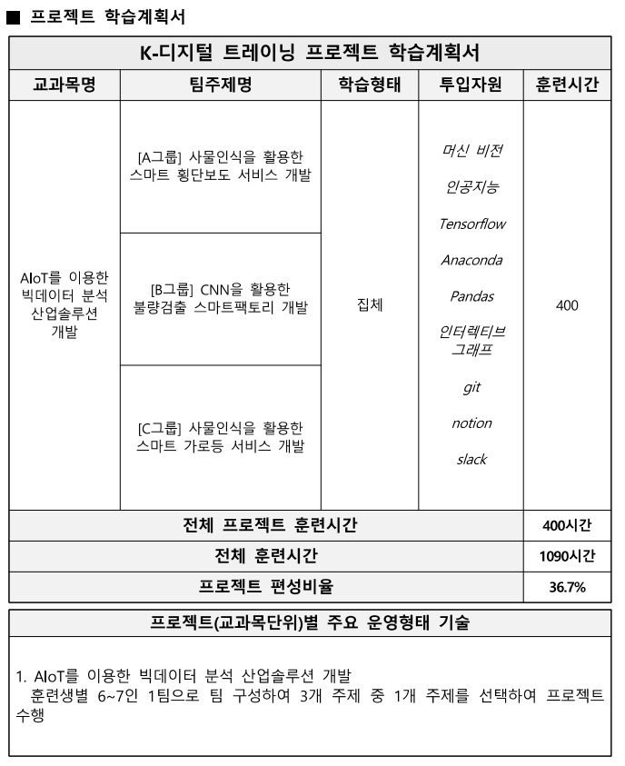

 | 수행계획서와 평가 계획서 참조

 | https://www.google.com/search?q=defect+detection+dataset&oq=Defect+detection+%E3%85%87%E3%85%81&gs_lcrp=EgZjaHJvbWUqBwgBEAAYgAQyBggAEEUYOTIHCAEQABiABDIKCAIQABiABBiiBDIKCAMQABiABBiiBDIKCAQQABiABBiiBDIKCAUQABiABBiiBDIKCAYQABiABBiiBNIBCDI4NjVqMGo3qAIIsAIB&sourceid=chrome&ie=UTF-8

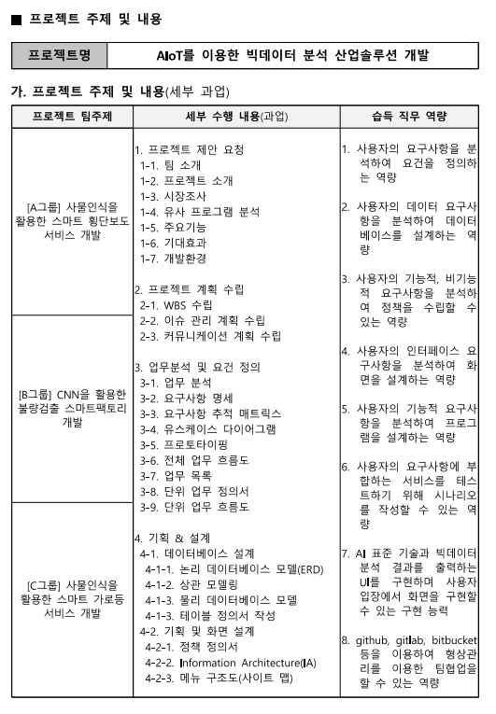

대주제 |  | CNN을활용한불량검출스마트팩토리
1. 프로젝트 제안 요청
팀소개 |  | 1. 프로젝트 제안 요청 (RFP)
프로젝트 소개 |  | 1. 팀 소개
시장조사
유사프로그램 분석 |  | 팀명: 스마트 팩토리 솔루션즈
주요기능
기대효과 |  | 팀 구성원:
개발환경
 |  | 프로젝트 매니저: 김교수
2. 프로젝트 계획 수립 |  | 데이터 과학자: 이데이터
WBS 수립 |  | 소프트웨어 엔지니어: 박엔지
이슈 관리 계획 수립 |  | 하드웨어 엔지니어: 정하드
커뮤니케이션 계획 수립 |  | 디자인 전문가: 최디자
 |  | 사업 개발자: 오비즈
3. 업무분석 및 요건 정의
업무분석 |  | 팀 경력: 스마트 팩토리 솔루션즈는 제조업 혁신을 위해 AI와 IoT 기술을 결합한 스마트 팩토리 솔루션을 제공하는 전문가 팀입니다. 다양한 산업 현장에서의 경험을 바탕으로 최적의 솔루션을 제공합니다.
요구사항 명세
요구사항 추적 매트릭스 |  | 2. 프로젝트 소개
유스케이스 다이어그램
프로토타이핑 |  | 프로젝트명: CNN을 활용한 불량 검출 스마트 팩토리 시스템
전체 업무 흐름도
업무 목록 |  | 프로젝트 개요: 본 프로젝트는 Convolutional Neural Network (CNN) 기술을 활용하여 제조 공정에서 발생하는 불량품을 실시간으로 검출하는 스마트 팩토리 시스템을 개발하는 것을 목표로 합니다. AI 기반의 이미지 분석을 통해 불량품을 자동으로 식별하고, 이를 통해 생산 효율성을 높이고 불량률을 낮춥니다.
단위 업무 정의서
단위 업무 흐름도 |  | 3. 시장 조사

 |  | 스마트 팩토리 시장은 전 세계적으로 빠르게 성장하고 있으며, 특히 AI를 활용한 품질 관리 분야에서 큰 잠재력을 보이고 있습니다.
4. 기획 & 설계
데이터베이스 설계 - ERD - 상관 모델링 - 물리데이터베이스모델 기획 및 화면 설계 - 정책정의서 - Information Architecture - 메뉴 구조도(사이트맵) |  | 시장 규모: 2023년 기준, 글로벌 스마트 팩토리 시장은 약 1,600억 달러 규모로 추정되며, 연평균 성장률(CAGR)은 약 15%에 달합니다.
- 화면 목록 및 화면 정의서(스토리보드) |  | 주요 시장: 북미, 유럽, 아시아 태평양 지역이 주요 시장으로, 특히 중국과 일본에서의 성장세가 두드러집니다.
프로그램 설계 |  | 4. 유사 프로그램 분석
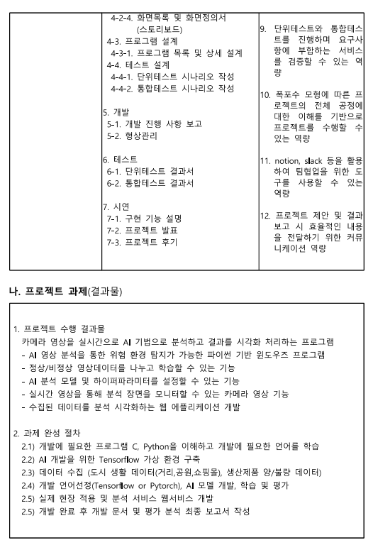
- 프로그램 목록 및 상세 설계
테스트 설계 |  | 1. IBM Watson IoT
- 단위 테스트 시나리오 작성
-통합 테스트 시나리오 작성 |  | 특징: IoT와 AI를 결합하여 제조 공정의 데이터를 분석하고, 품질 관리와 예측 유지보수를 지원
 |  | 장점: 강력한 데이터 분석 및 예측 기능
 |  | 단점: 높은 비용 및 복잡한 설정

 |  | 2. Siemens MindSphere

 |  | 특징: 클라우드 기반의 IoT 운영 시스템으로, 제조 데이터를 실시간으로 모니터링하고 분석
5.개발 |  | 장점: 유연한 확장성과 강력한 데이터 처리 능력
- 개발 진행 사항 보고 - 형상 관리 |  | 단점: 특정 하드웨어에 종속적일 수 있음
 |  | 5. 주요 기능
 |  | 실시간 불량 검출: CNN 모델을 사용하여 제조 공정 중 발생하는 불량품을 실시간으로 검출
 |  | 데이터 시각화: 불량 검출 결과를 실시간으로 대시보드에 시각화
 |  | 자동 알림: 불량품 검출 시, 담당자에게 즉시 알림 전송
6. 테스트 |  | 데이터 분석: 생산 공정 데이터를 분석하여 불량 발생 패턴 파악 및 개선 방안 도출
- 단위 테스트 결과서 |  | 6. 기대 효과
- 통합 테스트 결과서 |  | 생산성 향상: 불량 검출 자동화를 통해 생산 효율성 극대화
 |  | 불량률 감소: 실시간 불량 검출을 통해 불량률 최소화
 |  | 비용 절감: 불량품 발생 시 신속한 대응으로 비용 절감
 |  | 품질 개선: 데이터 분석을 통한 지속적인 품질 관리 및 개선
7. 시연 |  | 7. 개발 환경
- 구현 기능 설명 |  | 하드웨어: 고성능 카메라, GPU 서버, IoT 센서
- 프로젝트 발표 |  | 소프트웨어: Python, TensorFlow, Keras, OpenCV
- 프로젝트 후기 |  | 클라우드: AWS, Azure
 |  | 데이터베이스: MySQL, MongoDB

 |  | 프로젝트 계획 수립
 |  | 1. WBS(Work Breakdown Structure) 수립

 |  | 1단계: 프로젝트 준비

 |  | 1.1 프로젝트 정의
 |  | 1.1.1 프로젝트 목표 설정
 |  | 1.1.2 주요 이해관계자 파악
 |  | 1.1.3 프로젝트 범위 정의
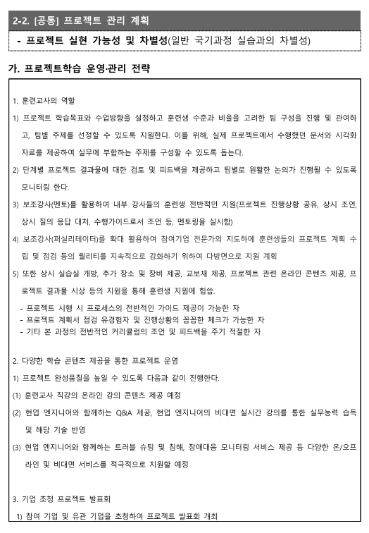
 |  | 1.2 자원 계획
 |  | 1.2.1 팀 구성
 |  | 1.2.2 예산 책정
 |  | 1.2.3 일정 계획

 |  | 2단계: 요구사항 분석

 |  | 2.1 사용자 요구사항 수집
 |  | 2.1.1 이해관계자 인터뷰
 |  | 2.1.2 설문조사 실시
 |  | 2.2 기술 요구사항 분석
 |  | 2.2.1 현재 시스템 분석
 |  | 2.2.2 기술적 요구사항 문서화

 |  | 3단계: 시스템 설계

 |  | 3.1 시스템 아키텍처 설계
 |  | 3.1.1 하드웨어 설계
 |  | 3.1.2 소프트웨어 설계
 |  | 3.2 데이터베이스 설계
 |  | 3.2.1 데이터 모델링
 |  | 3.2.2 스키마 설계

 |  | 4단계: 개발 및 테스트

 |  | 4.1 소프트웨어 개발
 |  | 4.1.1 프론트엔드 개발
 |  | 4.1.2 백엔드 개발
 |  | 4.2 하드웨어 설치 및 통합
 |  | 4.2.1 카메라 설치
 |  | 4.2.2 센서 설치
 |  | 4.3 통합 테스트
 |  | 4.3.1 시스템 테스트
 |  | 4.3.2 사용자 수용 테스트(UAT)

 |  | 5단계: 배포 및 운영

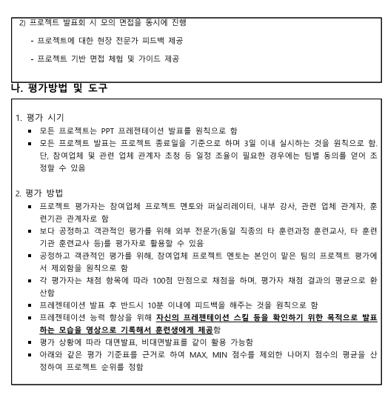
 |  | 5.1 시스템 배포
 |  | 5.1.1 현장 설치
 |  | 5.1.2 초기 설정
 |  | 5.2 운영 및 유지보수
 |  | 5.2.1 모니터링
 |  | 5.2.2 문제 해결 및 지원
 |  | 2. 이슈 관리 계획 수립

 |  | 이슈 관리 프로세스:

 |  | 이슈 식별: 팀 구성원은 프로젝트 수행 중 발생하는 모든 문제를 즉시 식별하여 보고합니다.
 |  | 이슈 기록: 식별된 이슈는 프로젝트 관리 도구(JIRA, Trello 등)에 기록됩니다.
 |  | 이슈 평가: 이슈의 영향을 평가하고 우선순위를 설정합니다.
 |  | 이슈 할당: 적절한 팀 구성원에게 이슈를 할당합니다.
 |  | 이슈 해결: 이슈를 해결하고, 필요한 경우 추가 자원을 투입합니다.
 |  | 이슈 검토: 해결된 이슈를 검토하고 승인합니다.
 |  | 이슈 보고: 정기적으로 이슈 현황을 팀과 이해관계자에게 보고합니다.

 |  | 이슈 관리 도구: JIRA

 |  | 3. 커뮤니케이션 계획 수립

 |  | 커뮤니케이션 목표:

 |  | 프로젝트 진행 상황 공유
 |  | 이슈 및 리스크 관리
 |  | 이해관계자 간의 원활한 소통 보장

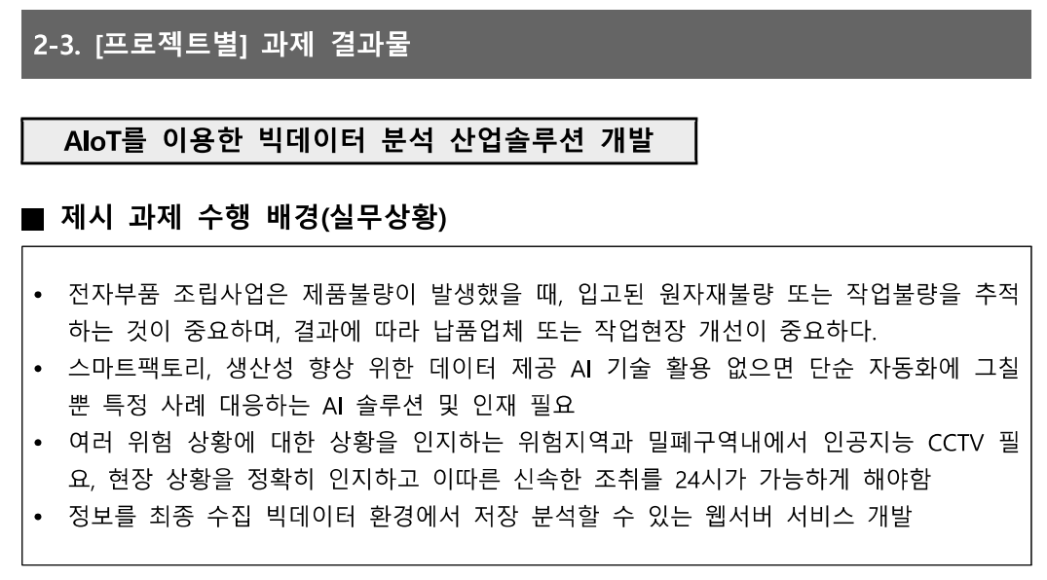
 |  | 주요 이해관계자:

 |  | 프로젝트 팀
 |  | 클라이언트
 |  | 공급업체
 |  | 지역사회

 |  | 커뮤니케이션 방법 및 주기:

 |  | 주간 회의: 프로젝트 팀과의 주간 회의 (오프라인/온라인)
 |  | 월간 보고서: 클라이언트에게 월간 진행 상황 보고서 제출
 |  | 이메일 업데이트: 주요 이슈 및 변경 사항 발생 시 이메일로 즉시 알림
 |  | 프로젝트 관리 도구: JIRA, Confluence를 통해 실시간 정보 공유

 |  | 커뮤니케이션 도구:

 |  | MS Teams
 |  | Zoom
 |  | Email
 |  | JIRA
 |  | Confluence

 |  | 3. 업무분석 및 요건 정의
 |  | 1. 업무 분석

 |  | 목표: 불량 검출 스마트 팩토리 시스템의 도입을 위해 현재 제조 공정을 분석하여 문제점을 파악하고, 개선 방안을 도출합니다.

 |  | 주요 활동:
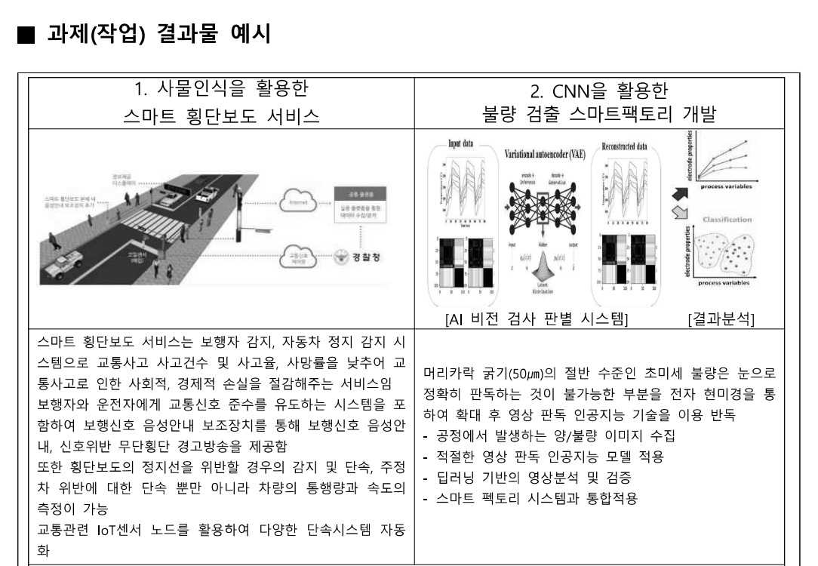
 |  | 현행 제조 공정 분석: 현재 제조 공정의 동작 방식과 문제점 파악
 |  | 불량 데이터 수집: 불량 발생 빈도 및 원인 분석
 |  | 이해관계자 인터뷰: 공정 관리자, 작업자, 품질 관리 담당자와의 인터뷰를 통해 요구사항 도출
 |  | 문제점 식별: 시스템의 문제점과 개선 필요 사항 정리
 |  | 2. 요구사항 명세

 |  | 기능적 요구사항:

 |  | 불량 검출 시스템: CNN 모델을 사용하여 제조 공정 중 발생하는 불량품을 실시간으로 검출
 |  | 데이터 시각화 시스템: 불량 검출 결과를 실시간으로 대시보드에 시각화
 |  | 자동 알림 시스템: 불량품 검출 시, 담당자에게 즉시 알림 전송
 |  | 데이터 분석 시스템: 생산 공정 데이터를 분석하여 불량 발생 패턴 파악 및 개선 방안 도출

 |  | 비기능적 요구사항:

 |  | 성능: 불량 검출 및 데이터 처리 속도 1초 이하
 |  | 안정성: 시스템 가동 시간 99.9% 이상 유지
 |  | 보안: 데이터 암호화 및 접근 제어를 통한 보안 강화
 |  | 확장성: 향후 추가 기능 및 센서 확장을 고려한 설계

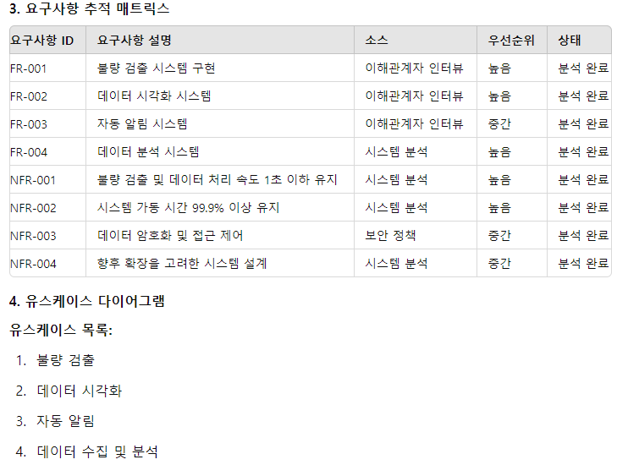

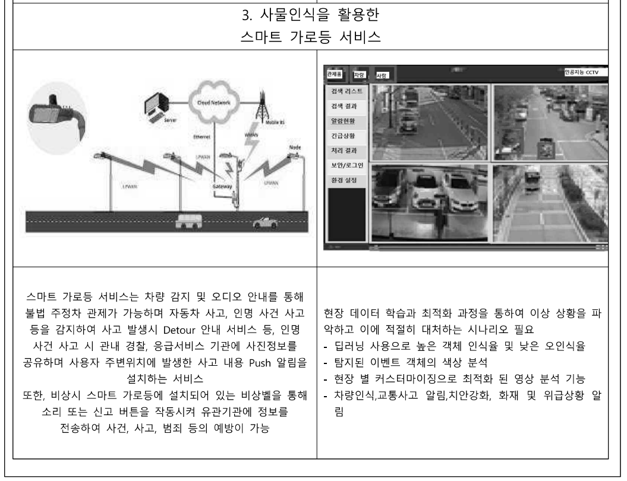

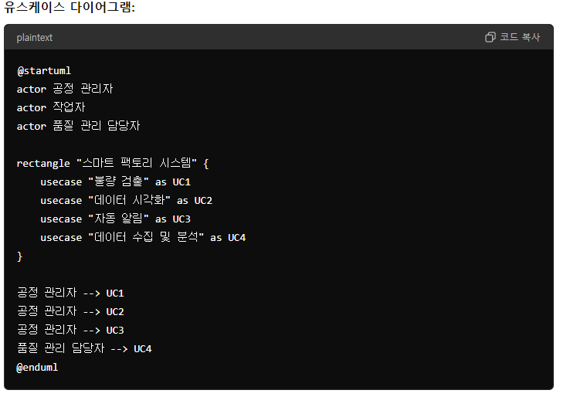

 |  | 5. 프로토타이핑

 |  | 프로토타입 목적:

 |  | 시스템의 주요 기능을 시연하고 피드백을 받아 최종 설계에 반영

 |  | 프로토타입 개발 단계:

 |  | 1단계: 기본 UI/UX 디자인 및 흐름 시연
 |  | 2단계: 불량 검출 기능 구현 및 시연
 |  | 3단계: 데이터 시각화 기능 구현 및 시연
 |  | 4단계: 자동 알림 기능 구현 및 시연
 |  | 5단계: 데이터 수집 및 분석 기능 구현 및 시연

 |  | 프로토타입 도구: Figma, Adobe XD, React, Node.js

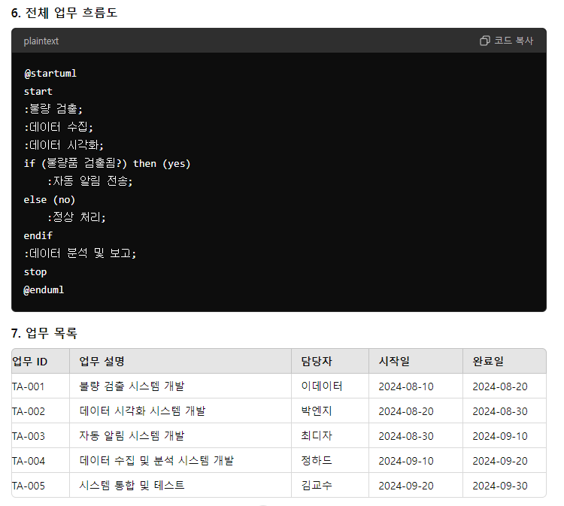

 |  | . 단위 업무 정의서

 |  | 업무 ID: TA-001 업무명: 불량 검출 시스템 개발

 |  | 목표:

 |  | CNN 모델을 사용하여 제조 공정 중 발생하는 불량품을 실시간으로 검출

 |  | 업무 세부 내용:

 |  | CNN 모델 학습 및 테스트
 |  | 이미지 데이터셋 수집 및 전처리
 |  | 실시간 이미지 처리 알고리즘 개발
 |  | 불량 검출 결과 전송 인터페이스 개발

 |  | 필요 자원:

 |  | 고성능 카메라, GPU 서버, 개발 도구 (Python, TensorFlow, Keras, OpenCV)

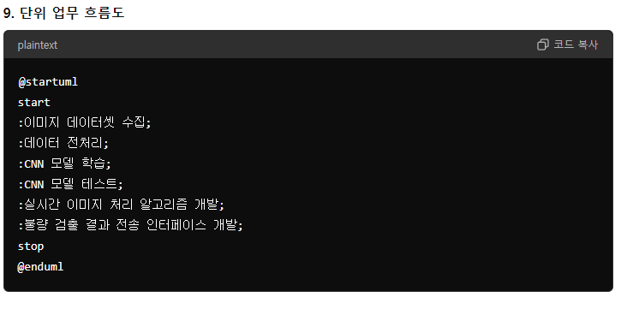

 |  | 데이터베이스 설계
 |  | ERD (Entity-Relationship Diagram)

 |  | 주요 엔티티:

 |  | Product (제품): 제조된 제품의 정보를 저장
 |  | Inspection (검사): 각 제품의 검사 정보를 저장
 |  | Defect (불량): 검출된 불량 정보를 저장
 |  | User (사용자): 시스템을 사용하는 사용자 정보 저장

 |  | Product (제품)
 |  | - ID
 |  | - Name
 |  | - ManufactureDate

 |  | Inspection (검사)
 |  | - ID
 |  | - ProductID (FK)
 |  | - InspectionDate
 |  | - InspectorID (FK)

 |  | Defect (불량)
 |  | - ID
 |  | - InspectionID (FK)
 |  | - DefectType
 |  | - DefectImage
 |  | - DetectionDate

 |  | User (사용자)
 |  | - ID
 |  | - Username
 |  | - Password
 |  | - Role

 |  | 상관 모델링 (Relational Modeling)

 |  | 목표: 각 엔티티 간의 관계를 정의하여 데이터베이스의 논리적 구조를 명확히 합니다.

 |  | Product와 Inspection: 1 대 다 관계 (한 제품은 여러 검사를 받을 수 있음)
 |  | Inspection과 Defect: 1 대 다 관계 (한 검사는 여러 불량을 포함할 수 있음)
 |  | User와 Inspection: 1 대 다 관계 (한 사용자는 여러 검사를 수행할 수 있음)
 |  | 물리 데이터베이스 모델 (Physical Database Model)

 |  | 목표: 논리적 데이터 모델을 실제 데이터베이스 스키마로 변환합니다.

 |  | CREATE TABLE Product (
 |  | ID INT AUTO_INCREMENT PRIMARY KEY,
 |  | Name VARCHAR(100),
 |  | ManufactureDate DATE
 |  | );

 |  | CREATE TABLE Inspection (
 |  | ID INT AUTO_INCREMENT PRIMARY KEY,
 |  | ProductID INT,
 |  | InspectionDate DATETIME,
 |  | InspectorID INT,
 |  | FOREIGN KEY (ProductID) REFERENCES Product(ID),
 |  | FOREIGN KEY (InspectorID) REFERENCES User(ID)
 |  | );

 |  | CREATE TABLE Defect (
 |  | ID INT AUTO_INCREMENT PRIMARY KEY,
 |  | InspectionID INT,
 |  | DefectType VARCHAR(100),
 |  | DefectImage BLOB,
 |  | DetectionDate DATETIME,
 |  | FOREIGN KEY (InspectionID) REFERENCES Inspection(ID)
 |  | );

 |  | CREATE TABLE User (
 |  | ID INT AUTO_INCREMENT PRIMARY KEY,
 |  | Username VARCHAR(50) UNIQUE,
 |  | Password VARCHAR(100),
 |  | Role VARCHAR(20)
 |  | );

 |  | 기획 및 화면 설계
 |  | 정책 정의서

 |  | 목적: 시스템 운영에 필요한 정책과 규칙을 명확히 정의합니다.

 |  | 보안 정책: 사용자 인증 및 권한 관리, 데이터 암호화
 |  | 데이터 수집 정책: 불량 데이터 및 검사 데이터 수집 주기 및 방식
 |  | 알림 정책: 불량 검출 시 알림 발송 조건 및 내용
 |  | 데이터 보존 정책: 수집된 데이터의 보관 기간 및 삭제 기준
 |  | Information Architecture

 |  | 목적: 시스템의 정보 구조를 정의하여 사용자 경험을 개선합니다.

 |  | 대시보드: 주요 지표 및 검사 결과 확인
 |  | 제품 관리: 제품 정보 조회 및 수정
 |  | 검사 관리: 검사 기록 및 불량 데이터 조회
 |  | 알림 관리: 발송된 알림 조회 및 관리
 |  | 사용자 관리: 시스템 사용자 계정 관리

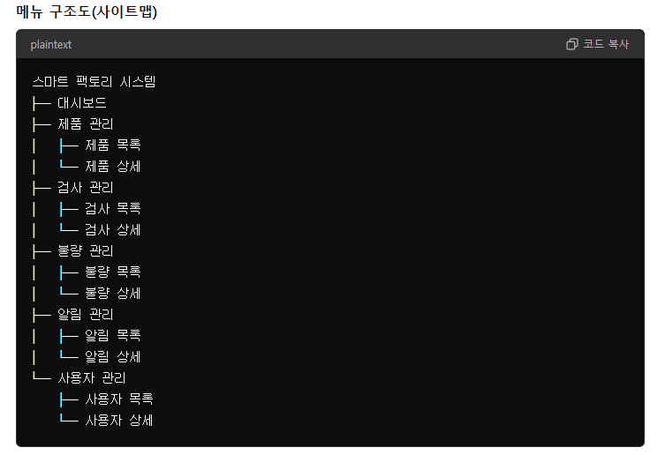

 |  | 화면 목록 및 화면 정의서(스토리보드)

 |  | 대시보드

 |  | 목적: 시스템의 주요 지표 및 검사 결과 확인
 |  | 주요 요소: 실시간 데이터, 최근 검사, 주요 지표 그래프

 |  | 제품 목록

 |  | 목적: 등록된 제품 목록 조회
 |  | 주요 요소: 제품 ID, 이름, 제조일자, 상태

 |  | 제품 상세

 |  | 목적: 제품 세부 정보 조회 및 수정
 |  | 주요 요소: 제품 기본 정보, 관련 검사 데이터

 |  | 검사 목록

 |  | 목적: 수행된 검사 목록 조회
 |  | 주요 요소: 검사 ID, 제품 ID, 검사일자, 검사자

 |  | 검사 상세

 |  | 목적: 검사 세부 정보 조회 및 불량 데이터 확인
 |  | 주요 요소: 검사 기본 정보, 불량 유형, 불량 이미지

 |  | 불량 목록

 |  | 목적: 검출된 불량 목록 조회
 |  | 주요 요소: 불량 ID, 검사 ID, 불량 유형, 검출일자

 |  | 불량 상세

 |  | 목적: 불량 세부 정보 조회 및 이미지 확인
 |  | 주요 요소: 불량 기본 정보, 불량 이미지, 검출 일시

 |  | 알림 목록

 |  | 목적: 발송된 알림 목록 조회
 |  | 주요 요소: 알림 ID, 검사 ID, 메시지, 발송일

 |  | 알림 상세

 |  | 목적: 알림 세부 정보 조회 및 관리
 |  | 주요 요소: 알림 기본 정보, 발송 상태, 발송 기록

 |  | 사용자 목록

 |  | 목적: 시스템 사용자 목록 조회
 |  | 주요 요소: 사용자 ID, 이름, 역할, 등록일

 |  | 사용자 상세

 |  | 목적: 사용자 세부 정보 조회 및 수정
 |  | 주요 요소: 사용자 기본 정보, 역할 변경, 비밀번호 초기화
 |  | 프로그램 설계
 |  | 프로그램 목록 및 상세 설계

 |  | 프로그램 목록:

 |  | 불량 검출 모듈
 |  | 데이터 시각화 모듈
 |  | 자동 알림 모듈
 |  | 데이터 수집 모듈
 |  | 데이터 분석 모듈
 |  | 사용자 관리 모듈
 |  | 시스템 모니터링 모듈

 |  | 상세 설계:

 |  | 불량 검출 모듈

 |  | 기능: CNN 모델을 사용하여 제조 공정 중 발생하는 불량품을 실시간으로 검출
 |  | 세부 설계: OpenCV를 이용한 이미지 처리, TensorFlow를 이용한 객체 인식 모델

 |  | 데이터 시각화 모듈

 |  | 기능: 검사 및 불량 데이터를 시각적으로 표현하여 사용자가 쉽게 이해할 수 있도록 함
 |  | 세부 설계: 대시보드, 그래프 및 차트 구성

 |  | 자동 알림 모듈

 |  | 기능: 불량품 검출 시, 관리자에게 즉시 알림을 전송
 |  | 세부 설계: SMS 및 이메일 알림 시스템, 사용자 정의 알림 규칙 설정

 |  | 데이터 수집 모듈

 |  | 기능: 검사 및 불량 데이터를 주기적으로 수집하고 데이터베이스에 저장
 |  | 세부 설계: 데이터 수집 스케줄러, 데이터베이스 연동

 |  | 데이터 분석 모듈

 |  | 기능: 수집된 데이터를 분석하여 불량 발생 패턴 및 원인을 파악
 |  | 세부 설계: 데이터 전처리, 분석 알고리즘 개발, 결과 시각화

 |  | 사용자 관리 모듈

 |  | 기능: 시스템 사용자 계정 관리 및 권한 설정
 |  | 세부 설계: 사용자 인증 및 권한 관리, 암호화 처리

 |  | 시스템 모니터링 모듈

 |  | 기능: 시스템 상태 및 성능 모니터링
 |  | 세부 설계: 실시간 로그 수집, 상태 대시보드 구현
 |  | 테스트 설계
 |  | 단위 테스트 시나리오 작성

 |  | 목적: 각 모듈의 개별 기능을 테스트하여 기능이 예상대로 동작하는지 확인합니다.

 |  | 단위 테스트 도구: pytest, JUnit

 |  | 테스트 항목:

 |  | 불량 검출 모듈 테스트

 |  | 테스트 ID: UT-001
 |  | 테스트 시나리오: 정상 이미지 처리 및 불량 검출
 |  | 기대 결과: 불량품이 정확하게 검출되고 결과가 저장됨

 |  | 데이터 시각화 모듈 테스트

 |  | 테스트 ID: UT-002
 |  | 테스트 시나리오: 데이터 시각화 대시보드 로드
 |  | 기대 결과: 시각화된 데이터가 정확하게 표시됨

 |  | 단위 테스트 결과서 예시:

 |  | 단위 테스트 결과서

 |  | 테스트 ID | 테스트 항목 | 기대 결과 | 실제 결과 | 결과
 |  | UT-001 | 불량 검출 모듈 | 불량품이 정확하게 검출되고 결과 저장 | 불량품이 정확하게 검출되고 결과 저장 | 성공
 |  | UT-002 | 데이터 시각화 모듈 | 시각화된 데이터가 정확하게 표시됨 | 시각화된 데이터가 정확하게 표시됨 | 성공
 |  | 통합 테스트 시나리오 작성

 |  | 목적: 각 모듈이 통합되어 시스템이 전체적으로 정상 동작하는지 확인합니다.

 |  | 통합 테스트 도구: Selenium, Postman

 |  | 테스트 항목:

 |  | 불량 검출 및 데이터 시각화 통합 테스트

 |  | 테스트 ID: IT-001
 |  | 테스트 시나리오: 불량 검출 후 데이터 시각화
 |  | 기대 결과: 불량 검출 후 시각화된 데이터가 대시보드에 표시됨

 |  | 불량 검출 및 자동 알림 통합 테스트

 |  | 테스트 ID: IT-002
 |  | 테스트 시나리오: 불량 검출 후 자동 알림 전송
 |  | 기대 결과: 불량 검출 후 관리자가 알림을 수신함

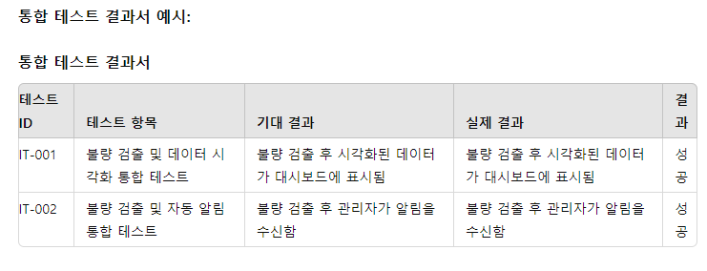

 |  | 5. 개발
 |  | 개발 진행 사항 보고

 |  | 목적: 프로젝트 진행 상황을 주기적으로 보고하여 팀 내부 및 이해관계자와의 소통을 원활하게 합니다.

 |  | 주요 보고 항목:

 |  | 프로젝트 상태: 현재 개발 단계, 주요 진척 사항
 |  | 완료된 작업: 각 모듈별로 완료된 기능 및 코드 리뷰 결과
 |  | 진행 중인 작업: 현재 진행 중인 작업 및 예상 완료일
 |  | 이슈 및 리스크: 발생한 문제점 및 대응 방안, 향후 발생 가능성 있는 리스크
 |  | 차주 계획: 다음 주 예정된 작업 및 목표

 |  | 보고서 예시:

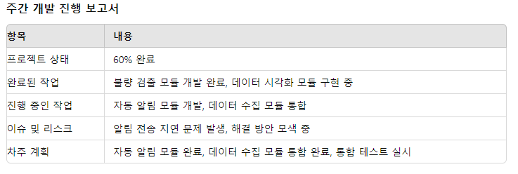

 |  | 형상 관리

 |  | 목적: 프로젝트의 소스 코드 및 문서화를 체계적으로 관리하여 변경 사항을 추적하고 협업을 원활하게 합니다.

 |  | 형상 관리 도구: Git

 |  | 주요 활동:

 |  | 버전 관리: 코드 변경 사항을 버전으로 관리하여 필요 시 이전 버전으로 롤백 가능
 |  | 브랜치 전략: 기능별로 브랜치를 생성하여 독립적으로 개발 후, 메인 브랜치에 병합
 |  | 메인 브랜치: 안정적인 코드가 저장되는 브랜치
 |  | 개발 브랜치: 새로운 기능이나 버그 수정을 위해 작업하는 브랜치
 |  | 릴리즈 브랜치: 배포를 준비하는 브랜치
 |  | 코드 리뷰: 모든 코드 변경 사항은 풀 리퀘스트를 통해 코드 리뷰 후 병합
 |  | 자동화 빌드: CI/CD 파이프라인을 통해 자동으로 빌드 및 테스트
 |  | 6. 테스트
 |  | 단위 테스트 결과서

 |  | 목적: 각 모듈의 개별 기능을 테스트하여 기능이 예상대로 동작하는지 확인합니다.

 |  | 단위 테스트 도구: pytest, JUnit

 |  | 테스트 항목:

 |  | 불량 검출 모듈 테스트

 |  | 테스트 ID: UT-001
 |  | 테스트 시나리오: 정상 이미지 처리 및 불량 검출
 |  | 기대 결과: 불량품이 정확하게 검출되고 결과가 저장됨
 |  | 실제 결과: 불량품이 정확하게 검출되고 결과가 저장됨 (성공)

 |  | 데이터 시각화 모듈 테스트

 |  | 테스트 ID: UT-002
 |  | 테스트 시나리오: 데이터 시각화 대시보드 로드
 |  | 기대 결과: 시각화된 데이터가 정확하게 표시됨
 |  | 실제 결과: 시각화된 데이터가 정확하게 표시됨 (성공)

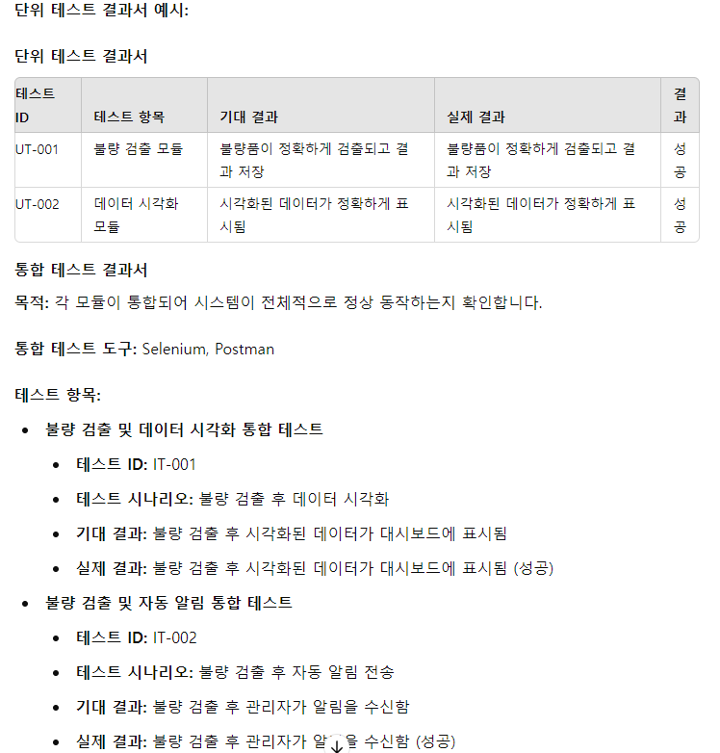

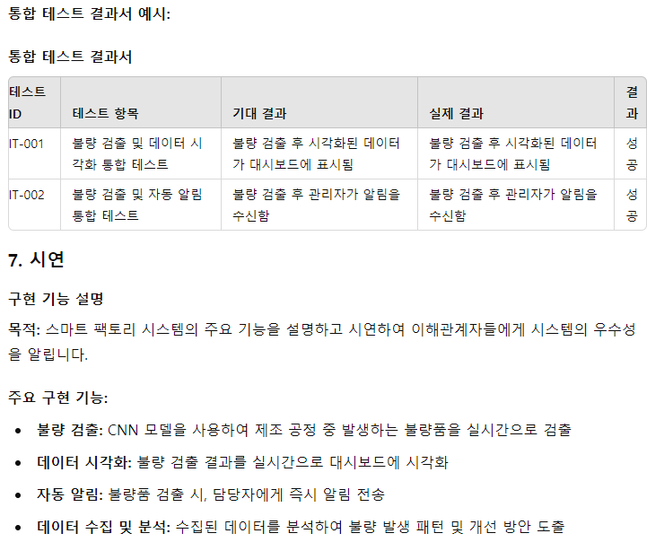

 |  | 시연 계획:

 |  | 불량 검출 시연: 실제 제조 공정에서 불량품이 검출되는 장면을 시연
 |  | 데이터 시각화 시연: 대시보드에서 실시간으로 데이터가 표시되는 과정 시연
 |  | 자동 알림 시연: 불량품 검출 시 관리자에게 알림이 전송되는 과정 시연
 |  | 데이터 분석 시연: 수집된 데이터를 분석하여 시각화된 결과를 보여줌
 |  | 프로젝트 발표

 |  | 발표 구성:

 |  | 프로젝트 개요: 프로젝트의 목적, 필요성 및 주요 기능 설명
 |  | 개발 과정: 개발 단계, 사용 기술 및 주요 성과 설명
 |  | 시연: 구현된 시스템의 주요 기능 시연
 |  | 결과 및 성과: 프로젝트 결과와 기대 효과 설명
 |  | 향후 계획: 향후 시스템 확장 및 개선 계획 설명
 |  | Q&A: 청중의 질문에 답변

 |  | 발표 자료:

 |  | PPT 슬라이드
 |  | 시연 영상
 |  | 시스템 데모 환경
 |  | 프로젝트 후기

 |  | 목적: 프로젝트 진행 과정에서 얻은 경험과 교훈을 공유하고, 향후 개선 사항을 도출합니다.

 |  | 주요 내용:

 |  | 성공 요인: 프로젝트 성공의 주요 요인 및 기여 요소 분석

 |  | 팀워크: 팀 구성원 간의 원활한 협업과 소통
 |  | 효율적 관리: 체계적인 프로젝트 관리 및 진행 상황 보고
 |  | 기술적 우수성: 최신 기술과 도구를 활용한 시스템 개발

 |  | 도전 과제: 프로젝트 진행 중 직면한 어려움 및 해결 방법

 |  | 데이터 전송 지연 문제: 데이터 전송 속도 최적화 및 네트워크 개선
 |  | 불량 검출 정확도: AI 모델의 정확도 향상 및 추가 데이터 학습

 |  | 개선 사항: 향후 프로젝트에서 개선할 점

 |  | 초기 요구사항 분석 강화: 초기 요구사항 분석 단계에서 더 철저한 분석과 이해
 |  | 테스트 프로세스 개선: 더욱 체계적이고 광범위한 테스트 프로세스 도입

 |  | 기대 효과: 프로젝트 완료 후 시스템 도입으로 기대되는 효과

 |  | 생산성 향상: 불량 검출 자동화를 통해 생산 효율성 극대화
 |  | 불량률 감소: 실시간 불량 검출을 통해 불량률 최소화
 |  | 비용 절감: 불량품 발생 시 신속한 대응으로 비용 절감
 |  | 품질 개선: 데이터 분석을 통한 지속적인 품질 관리 및 개선

